Problema 1
 | Equilibrio EVL |  | 45˚ |  | Ecuación Enriquecimiento Minimo |  | Equación Enriquecimiento |  | Equación Alimentación |  | Equación Agotamiento |  | Pasos |  | Composición Enriquecimiento |  | Composición Alimentación |  | Composición Agotamiento
0 | 0 | 0 | 0 | 0.9 | 0.9 | 0.9 | 0.9 | 0.4 | 0.4 | 0.05 | 0.05 | 0.9 | 0.9 | 0.9 | 0.9 | 0.4 | 0.4 | 0.05 | 0.05
0.01 | 0.1 | 1 | 1 | 0 | 0.315 | 0 | 0.23773584906 | 0 | 0.33333333333 | 0.17 | 0.36 | 0.875 | 0.9
0.05 | 0.45 |  |  |  |  |  |  |  |  |  |  | 0.875 | 0.88160377358
0.1 | 0.55 |  |  |  |  |  |  |  |  |  |  | 0.847 | 0.88160377358
0.3 | 0.68 |  |  |  |  |  |  |  |  |  |  | 0.847 | 0.861
0.4 | 0.72 |  |  |  |  |  |  |  |  |  |  | 0.81 | 0.861
0.6 | 0.78 |  |  |  |  |  |  |  |  |  |  | 0.81 | 0.83377358491
0.8 | 0.85 |  |  |  |  |  |  |  |  |  |  | 0.75 | 0.83377358491
0.95 | 0.951 |  |  |  |  |  |  |  |  |  |  | 0.75 | 0.78962264151
1 | 1 |  |  |  |  |  |  |  |  |  |  | 0.63 | 0.78962264151
 |  |  |  |  |  |  |  |  |  |  |  | 0.63 | 0.70132075472
 |  |  |  |  |  |  |  |  |  |  |  | 0.354 | 0.70132075472
 |  |  |  |  |  |  |  |  |  |  |  | 0.354 | 0.49822641509
 |  |  |  |  |  |  |  |  |  |  |  | 0.075 | 0.49822641509
 |  |  |  |  |  |  |  |  |  |  |  | 0.075 | 0.11458333333
 |  |  |  |  |  |  |  |  |  |  |  | 0.013 | 0.11458333333
Diagrama |  |  |  |  |  |  | Datos ELV |  | Enriquecimiento |  |  | Alimentación |  |  | Agotamiento |  |  |  | x | y
 |  |  |  |  |  |  | x | y |  |  |  |  |  |  |  |  |  | OP | 0.9 | 0.9 |  | a) | 1.8571428571
Sub | Nombre |  |  |  |  |  | 0 | 0 |  |  |  |  |  |  | Coordenadas para linea de agotamiento |  |  | EQ | 0.875 | 0.9 | 1 | b)
1 | 2-pentanol |  |  |  |  |  | 0.01 | 0.1 |  |  |  |  |  |  |  |  |  | OP | 0.875 | 0.88160377358 |  | c) | 0.40322580645
2 | 1,,2,4-trimetilbenceno |  |  |  |  |  | 0.05 | 0.45 |  |  |  |  |  |  |  | x | y | EQ | 0.847 | 0.88160377358 | 2 | d) | 1.3440860215
 |  |  |  |  |  |  | 0.1 | 0.55 |  |  |  |  |  |  | P_1 | x_B | x_B | OP | 0.847 | 0.861
 |  |  |  |  |  |  | 0.3 | 0.68 |  |  |  |  |  |  | P_2 | x | y | EQ | 0.81 | 0.861 | 3
 |  |  |  |  | D | 41.176470588 | 0.4 | 0.72 |  |  |  |  |  |  |  |  |  | OP | 0.81 | 0.83377358491
P = 101 kPa
 |  |  |  |  | x_D | 0.9 | 0.6 | 0.78 |  |  |  |  |  |  |  | x | y | EQ | 0.75 | 0.83377358491 | 4
 |  |  |  |  |  |  | 0.8 | 0.85 | Coordenadas para linea de enriquecimiento |  |  |  |  |  | P_1 | 0.05 | 0.05 | OP | 0.75 | 0.78962264151
 |  |  |  |  |  |  | 0.95 | 0.951 |  |  |  | Datos |  |  | P_2 | 0.17 | 0.36 | EQ | 0.63 | 0.78962264151 | 5
F | 100 | kmol / h | R | 2.7857142857 |  |  | 1 | 1 |  | x | y | L vaporizados por mol de F | 0.20 |  |  |  |  | OP | 0.63 | 0.70132075472
z | 0.4 |  | R_min | 1.8571428571 |  |  |  |  | P_1 | x_D | x_D | L vaporizados | 20 |  |  |  |  | EQ | 0.354 | 0.70132075472 | 6
 |  |  |  |  |  |  |  |  | P_2 | 0 | x_D / (R + 1) | q | -0.2 |  |  |  |  | OP | 0.354 | 0.49822641509
 |  |  | Supociciones |  |  |  |  |  | Minimo |  |  |  |  |  |  |  |  | EQ | 0.075 | 0.49822641509 | 7
 |  |  | Super flujo molar cte. |  |  |  |  |  |  | x | y | Coordenadas para linea de alimentación |  |  |  |  |  | OP | 0.075 | 0.11458333333
 |  |  |  |  |  |  |  |  | P_1 | 0.9 | 0.9 |  |  |  |  |  |  | EQ | 0.013 | 0.11458333333
 |  |  |  |  |  |  |  |  | P_2 | 0 | 0.315 |  | x | y |  |  |  | OP
V / L | 5 |  |  |  |  |  |  |  | 1.5 * Minimo |  |  | P_1 | z | z |  |  |  | EQ
 |  |  |  |  |  |  |  |  |  | x | y | P_2 | x | y |  |  |  | OP
 |  |  |  |  |  |  |  |  | P_1 | 0.9 | 0.9 |  |  |  |  |  |  | EQ
 |  |  |  |  |  |  |  |  | P_2 | 0 | 0.23773584906 |  | x | y |  |  |  | OP
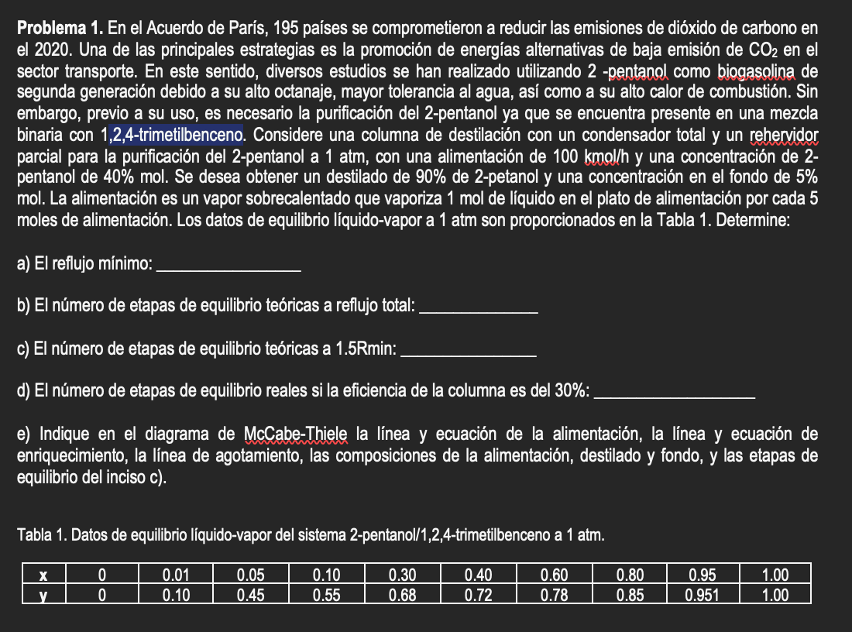
 |  |  |  |  | B | 58.823529412 |  |  |  |  |  | P_1 | 0.4 | 0.4 |  |  |  | EQ
 |  |  |  |  | x_B | 0.05 |  |  |  |  |  | P_2 | 0 | 0.33333333333 |  |  |  | OP
 |  |  |  |  |  |  |  |  |  |  |  |  |  |  |  |  |  | EQ
 |  |  |  |  |  |  |  |  |  |  |  |  |  |  |  |  |  | OP
 |  |  |  |  |  |  |  |  |  |  |  |  |  |  |  |  |  | EQ
 |  |  |  |  |  |  |  |  |  |  |  |  |  |  |  |  |  | OP
 |  |  |  |  |  |  |  |  |  |  |  |  |  |  |  |  |  | EQ

Problema 2
Diagrama |  |  |  |  |  |  | Datos ELV |  | Diagrama entalpía-composición |  |  |  |  | Etapa
 |  |  |  |  |  |  | x | y | Fracción molar | Entalpía cal/gmol |  |  |  | x | H
Sub | Nombre |  |  |  |  |  | 0 | 0 | ácido acético |  |  |  |  | 0.95 | 368.2
1 | Acido acetico |  |  |  |  |  | 0.1 | 0.2 |  | Líquido Sat. | Vapor Sat. |  |  | 0.9 | 183.8
2 | Agua |  |  |  |  |  | 0.175 | 0.3 | 1 | 187.5 | 361.8 |  |  | 0.95 | 1260.175
 | Vapor |  | Liquido |  | Global Minima |  | Global |  | "Primer linea" |  | Primer Linea |  | Pasos
1 | 361.8 | 1 | 187.5 | 0.95 | 962.85 | 0.95 | 1260.175 | 0.95 | 186.9 | 0.95 | 186.9 | 0.95 | 368.2
0.95 | 368.2 | 0.95 | 186.9 | 0.05 | -598.05 | 0.05 | -895.375 | 0.95 | 368.2 | 0.95 | 368.2 | 0.9 | 183.8
0.9 | 374.6 | 0.9 | 186.5 |  |  |  |  |  |  | 0.95 | 1260.175 | 0.95 | 1260.175
0.8 | 395.3 | 0.8 | 185.2 |  |  |  |  |  |  |  |  | 0.908 | 373.576
0.7 | 423.7 | 0.7 | 183.8 |  |  |  |  |  |  |  |  | 0.845 | 185.785
0.6 | 461.4 | 0.6 | 182.9 |  |  |  |  |  |  |  |  | 0.95 | 1260.175
0.5 | 510.5 | 0.5 | 182.4 |  |  |  |  |  |  |  |  | 0.865 | 381.845
0.45 | 541.95 | 0.45 | 182.3 |  |  |  |  |  |  |  |  | 0.78 | 184.92
0.4 | 573.4 | 0.4 | 182 |  |  |  |  |  |  |  |  | 0.95 | 1260.175
0.35 | 614.7 | 0.35 | 181.9 |  |  |  |  |  |  |  |  | 0.812 | 392.816
0.3 | 656 | 0.3 | 181.7 |  |  |  |  |  |  |  |  | 0.71 | 183.94
0.2 | 767.3 | 0.2 | 181.6 |  |  |  |  |  |  |  |  | 0.95 | 1260.175
0.05 | 921.6 | 0.05 | 181.5 |  |  |  |  |  |  |  |  | 0.76 | 406.66
0 | 1150.4 | 0 | 180.1 |  |  |  |  |  |  |  |  | 0.65 | 183.35
 |  |  |  |  |  |  |  |  |  |  |  | 0.95 | 1260.175
 |  |  |  |  |  |  |  |  |  |  |  | 0.715 | 419.44
 |  |  |  |  |  |  |  |  |  |  |  | 0.585 | 182.825
 |  |  |  |  |  |  |  |  |  |  |  | 0.95 | 1260.175
 |  |  |  |  |  |  |  |  |  |  |  | 0.669 | 435.387
 |  |  |  |  |  |  |  |  |  |  |  | 0.53 | 182.55
 |  |  |  |  |  |  |  |  |  |  |  | 0.95 | 1260.175
 |  |  |  |  |  |  |  |  |  |  |  | 0.635 | 448.205
 |  |  |  |  |  |  |  |  |  |  |  | 0.48 | 182.32
 |  |  |  |  |  |  |  |  |  |  |  | 0.05 | -895.375
 |  |  |  |  |  |  |  |  |  |  |  | 0.59 | 466.31
 |  |  |  |  |  |  |  |  |  |  |  | 0.44 | 182.16
 |  |  |  |  |  |  |  |  |  |  |  | 0.05 | -895.375
 |  |  |  |  |  |  |  |  |  |  |  | 0.55 | 480
 |  |  |  |  |  |  | 0.3 | 0.45 | 0.95 | 186.9 | 368.2 |  |  | 0.908 | 373.576
 |  |  |  |  |  |  | 0.4 | 0.55 | 0.9 | 186.5 | 374.6 |  |  | 0.845 | 185.785
 |  |  |  |  | D |  | 0.5 | 0.65 | 0.8 | 185.2 | 395.3 |  |  | 0.95 | 1260.175
P = 1 atm
 |  |  |  |  | x_D | 0.95 | 0.7 | 0.8 | 0.7 | 183.8 | 423.7 |  |  | 0.865 | 381.845
 |  |  |  |  |  |  | 0.8 | 0.88 | 0.6 | 182.9 | 461.4 |  |  | 0.78 | 184.92
 |  |  |  |  |  |  | 0.9 | 0.95 | 0.5 | 182.4 | 510.5 |  |  | 0.95 | 1260.175
F | 100 | kmol / h | R | 4.9198841699 |  |  | 1 | 1 | 0.45 | 182.3 | 541.95 |  |  | 0.812 | 392.816
z | 0.5 |  |  |  |  |  |  |  | 0.4 | 182 | 573.4 |  |  | 0.71 | 183.94
T |  | ˚F |  |  |  |  |  |  | 0.35 | 181.9 | 614.7 |  |  | 0.95 | 1260.175
Liq Sat. |  |  |  |  |  |  |  |  | 0.3 | 181.7 | 656 |  |  | 0.76 | 406.66
 |  |  |  |  |  |  |  |  | 0.2 | 181.6 | 767.3 |  |  | 0.65 | 183.35
 |  |  |  |  |  |  |  |  | 0.05 | 181.5 | 921.6 |  |  | 0.95 | 1260.175
 |  |  |  |  |  |  |  |  | 0 | 180.1 | 1150.4 |  |  | 0.715 | 419.44
 |  |  |  |  |  |  |  |  |  |  |  |  |  | 0.585 | 182.825
 |  |  |  |  |  |  |  |  |  |  |  |  |  | 0.95 | 1260.175
 |  |  |  |  |  |  |  |  | eq | 0.65 | 442.55 |  |  | 0.669 | 435.387
 |  |  |  |  |  |  |  |  | Q'_min | 0.95 | 962.85 | x | y | 0.53 | 182.55
 |  |  |  |  | B |  |  |  | Q''_min | 0.05 | -598.05 | 0.44 | 0.55 | 0.95 | 1260.175
 |  |  |  |  | x_B | 0.05 |  |  |  | R_min | 3.2799227799 |  |  | 0.635 | 448.205
 |  |  |  |  |  |  |  |  |  |  |  |  |  | 0.48 | 182.32
 |  |  |  |  |  |  |  |  |  |  |  |  |  | 0.05 | -895.375
 |  |  |  |  |  |  |  |  | x_B | 0.05 | 181.5 |  |  | 0.59 | 466.31
 |  |  |  |  |  |  |  |  | z | 0.5 | 182.4 |  |  | 0.44 | 182.16
 |  |  |  |  |  |  |  |  | x_D | 0.95 | 186.9 |  |  | 0.05 | -895.375
 |  |  |  |  |  |  |  |  | x_D_V | 0.95 | 368.2 |  |  | 0.55 | 480
 |  |  |  |  |  |  |  |  | Q' | 0.95 | 1260.175
 |  |  |  |  |  |  |  |  | Q'' | 0.05 | -895.375

Problema 3
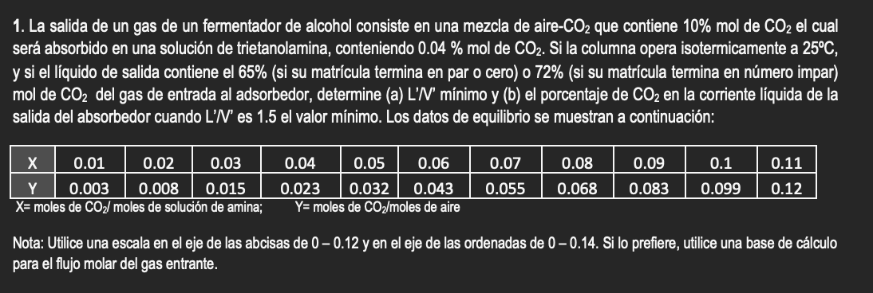
V | 180 | kmol / h | V' | 180 | kmol / h
L | 200 | kmol / h | L' | 200 | kmol / h | Datos equilibrio |  |  |  | 1.25 min |  |  |  | X | Y | etapas | 2.152173913
 | supuesta |  |  |  |  | P (kPa) | 110 | P (Torr) | 825.06785097 | Top |  | Bottom |  | 0 | 0 | x_op | 0.0117
x_0 | 0 |  |  |  | y_1 |  |  |  |  | X_0 | 0 | X_N | 0 | 0.0017 | 0 | x_N | 0
X_0 | 0 |  |  |  | Y_1 |  |  |  |  | Y_1 | 0 | Y_N+1 | 0 | 0.0017 | 0.0018888888889 | x_eq | 0.0255
 |  |  |  |  |  | Y = 0.57 X / (1 + 0.43X) |  |  |  |  |  |  |  | 0.005 | 0.0018888888889
 |  |  |  |  |  | x | y | X | Y | Straight |  | Line |  | 0.005 | 0.0055555555556
 |  |  |  |  |  | 0 | 0 | 0 | 0 | X | Y | X | Y | 0.0117 | 0.0055555555556
 |  |  |  |  |  |  |  | 0 | 0 | 0 | 0 | 0 | 0 | 0.0117 | 0.013
 |  |  |  |  |  |  |  | 0 | 0 | 0.035 | 0 | 0 | 0 | 0.0255 | 0.013
 |  |  |  |  |  |  |  | 0 | 0 |  |  |  |  | 0.0255 | 0.028333333333
 |  |  |  |  |  |  |  | 0 | 0 | (L' / V') | 1.1111111111 | X_N | 0
 |  |  |  |  |  |  |  | 0 | 0
 |  |  |  |  |  |  |  | 0 | 0
 |  |  |  |  |  |  |  | 0 | 0

x_N |  |  |  |  | y_N+1
X_N |  |  |  |  | Y_N+1

